EXEMPLO 2
EXEMPLO 2 | FATOR | X | F(X)
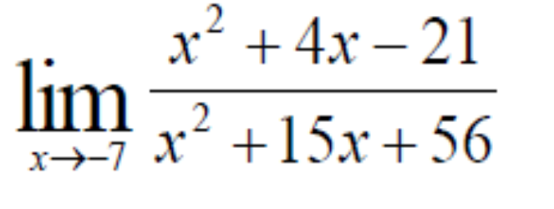 | 1 | -6.00000000000000 | -4.50000000000000
 | 0.1 | -6.90000000000000 | -8.99999999999942
 | 0.01 | -6.99000000000000 | -9.89108910891636
 | 0.001 | -6.99900000000000 | -9.98901098906353
 | 0.0001 | -6.99990000000000 | -9.99890011025320
 | 0.00001 | -6.99999000000000 | -9.99989000268957
 | 0.000001 | -6.99999900000000 | -9.99998901146757
 | 0.0000001 | -6.99999990000000 | -9.99999840127909
 | 0.00000001 | -6.99999999000000 | -9.99999182876502
 | 0.000000001 | -6.99999999900000 | -10.00003552726007
 | 1E-10 | -6.99999999990000 | -9.99978684098337
 | 1E-11 | -6.99999999999000 | -10.00248756218906
 | 1E-12 | -6.99999999999900 | -9.90845070422535
 | 1E-13 | -6.99999999999990 | -10.10714285714286
 | 1E-14 | -6.99999999999999 | -13.50000000000000
 | 1E-15 | -7.00000000000000 | #DIV/0!
 |  |  | -10

LIMITE 01
LIMITE 1 | FATOR | X | F(X)
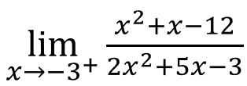 | 1 | -2.000000000000000 | 2
 | 0.1 | -2.900000000000000 | 9.5441176471
 | 0.01 | -2.990000000000000 | 86.6747851
 | 0.001 | -2.999000000000000 | 858.10217205
 | 0.0001 | -2.999900000000000 | 8572.3877682
 | 0.00001 | -2.999990000000000 | 85715.244896
 | 0.000001 | -2.999999000000000 | 857143.81634
 | 0.0000001 | -2.999999900000000 | 8571429.5336
 | 0.00000001 | -2.999999990000000 | 85714288.037
 | 0.000000001 | -2.999999999000000 | 857142786.94
 | 1E-10 | -2.999999999900000 | 8571427862.9
 |  |  | +INF

LIMITE 02
LIMITE 2 | FATOR | X | F(X)
 | 1 | 4.000000000000000 | 1
 | 0.1 | 4.900000000000000 | 1.1525423729
 | 0.01 | 4.990000000000000 | 1.1652754591
 | 0.001 | 4.999000000000000 | 1.1665277546
 | 0.0001 | 4.999900000000000 | 1.1666527775
 | 0.00001 | 4.999990000000000 | 1.1666652777
 | 0.000001 | 4.999999000000000 | 1.1666665288
 | 0.0000001 | 4.999999900000000 | 1.1666666469
 | 0.00000001 | 4.999999990000000 | 1.166666568
 | 0.000000001 | 4.999999999000000 | 1.1666660745
 | 1E-10 | 4.999999999900000 | 1.1666755485
 |  |  | 1.166

LIMITE 05
LIMITE 5 | FATOR | X | F(X)
 | 1 | 5.000000000000000 | 0.11625825642
 | 0.1 | 4.100000000000000 | 0.11768790117
 | 0.01 | 4.010000000000000 | 0.11783476653
 | 0.001 | 4.001000000000000 | 0.11784949342
 | 0.0001 | 4.000100000000000 | 0.11785096651
 | 0.00001 | 4.000010000000000 | 0.11785111376
 | 0.000001 | 4.000001000000000 | 0.11785112795
 | 0.0000001 | 4.000000100000000 | 0.11785112408
 | 0.00000001 | 4.000000010000000 | 0.11785106296
 | 0.000000001 | 4.000000001000000 | 0.1178506084
 | 1E-10 | 4.000000000100000 | 0.11785238476
 |  |  | 0.117

